案内
 | 《保養所利用案内》
 |  |  |  |  |  |  | 自動車利用の場合
 |  |  |  |  |  |  | ・東名高速道路三ケ日ｲﾝﾀｰを出て500ｍ程先を左折し、山道へ入ります。
 |  |  |  |  |  |  | ・保養所への山道は細く見通しの悪い箇所が多くありますので
案内図
 |  |  |  |  |  |  | 必ず警笛を鳴らし徐行安全運転を心がけてください。
 |  |  |  |  |  |  | ・上図★印の『トヨタ紡織三ケ日保養所』看板の矢印に従いお進みください。
案内看板
 |  |  |  |  |  |  | ・三ケ日インターから約2.7ｋｍで保養所です。※三ケ日インター下車約10分程度
東名高速道路三ケ日インター下車
車で500ｍ⇒保養所看板を左折
トヨタ紡織
三ケ日保養所
 |  |  |  |  |  |  | 鉄道利用の場合
 |  |  |  |  |  |  | ・ＪＲ東海道線『新所原駅』下車、天竜浜名湖鉄道に乗り換え『東都筑駅』下車。
 |  |  |  |  |  |  | ・東都筑駅前よりタクシー。（約5分）
右折
豊橋駅
新所原駅
 |  |  |  |  |  |  |  |  | ＪＲ東海道線
東名高速道路
三ケ日Ｉ．Ｃ
右折
右折

東都筑駅
三ケ日保養所
 |  |  |  |  |  |  |  |  |  | （9分）
 |  |  |  |  |  |  |  |  |  |  |  |  | （38分） | （5分）

 |  |  |  |  |  |  |  |  |  |  | （乗換）天竜浜名湖鉄道 |  |  | タクシー
《三ケ日保養所》
〒431-1402
静岡県浜松市北区三ヶ日町都筑3601
ＴＥＬ 053-526-0034

天竜浜名湖鉄道
東都筑駅

《ご予約・お問合せ先》
トヨタ紡織グローバル研修センター内
ＴＢコーポレートサービス㈱
外線ＴＥＬ 0565-74-1187
内線ＴＥＬ 819-1011 担当：新實（にいみ）

《保養所利用案内》
■利用者の範囲
トヨタ紡織㈱の社員・ＯＢとその家族、社員・その家族が同伴した場合の友人・知人・親戚部門の紹介する取引先、関係会社社員と社員同伴の家族および労務厚生室長が認めた人。

エンゲージメント推進室の認めた人

■予約受付 |  |  |  |  | ■予約変更
利用日の2ヶ月前から10日前まで。 |  |  |  |  | 利用申込の取消し・変更などは、必ずＴＢｺｰﾎﾟﾚｰﾄｻｰﾋﾞｽへご連絡ください。
（利用者の決定は原則として先着順とします）
 |  |  |  |  | ■キャンセル料
■予約方法 |  |  |  |  | 利用日7日前の17：30まで・・・無料
ＴＢｺｰﾎﾟﾚｰﾄｻｰﾋﾞｽへ電話にて予約を入れる |  |  |  |  | 利用日2日前の17：30まで・・・利用料・食事代の20％
 |  |  |  |  | 利用日前日の17：30まで・・・・利用料・食事代の50％
 |  |  |  |  | 利用日当日・・・・・・・利用料・食事代の100％
《保養所利用案内》

 | ■入浴時間 |  |  |  | ■定休日
 | 16：00～翌朝7：00 |  |  |  | 毎週火・水曜日（宿泊不可） ※長期連休中は営業いたします
 | ■ | 娯楽施設 |  |  | ※定休日の変更がある場合がございますが、ご了承ください。
 |  | 麻雀（予約制）、カラオケルーム
 | ※ | 23：00まで使用可 |  |  | ■料金のお支払
 |  | 他のお客様へ迷惑のかからないよう |  |  | 利用料・食事代はすべて保養所にてお支払ください。
 |  | ﾙｰﾙを守ってご利用ください。 |  |  | 但し、研修・会議の利用の場合に限り、請求書を発行する事ができます。
 | ■
 |  | 各部屋の備品 |  |  | ■利用時間
 |  | ・歯ブラシ＆タオルセット |  |  | 宿泊・・・16：00～翌日10：00
 |  | ・バスタオル
 |  | ・作務衣（部屋着・寝巻き用） |  |  | ■食事時間
 |  |  |  |  |  | 朝食 |  | 7：00～9：00 |  |  |  | 1.5時間制
 | ■門限 |  |  |  |  | 夕食 |  | 18：00～20：00
 | 22：00です。厳守ください。 |  |  |  |  |  | (開始時間18:00 or 18：30)

 | ■客室
 | 2人部屋（洋室）・・・230、202
 | 4人部屋（和室）・・・201、203、205、206、207、208、
 |  |  | 210、211+212 | ※注意事項
 | 6人部屋（和室）・・・222、223、225、226 |  |  | ・飲食物の持込については、衛生上責任を持ちかねますので禁止いたします。
 |  |  |  | ・滞在中は、管理人の指示に従ってください。

高速道路からの道順（信号のない道を曲がりますのでご確認下さい）
トヨタ紡織株式会社 三ヶ日保養所までの地図 静岡県浜松市浜名区三ケ日町都築3601 TEL:053-526-0034 ※曲がり箇所が多いので、ご確認をお願いいたします。 ～高速道路降りてから保養所までの地図～ | ①

 | ②
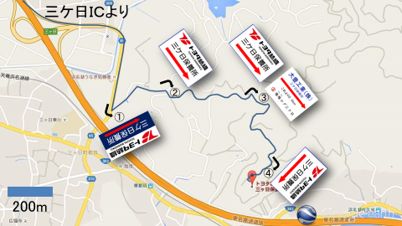

 | ③
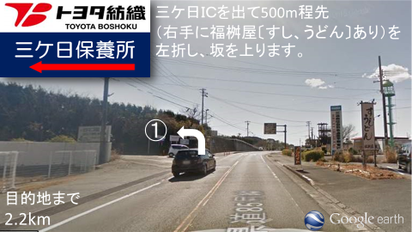

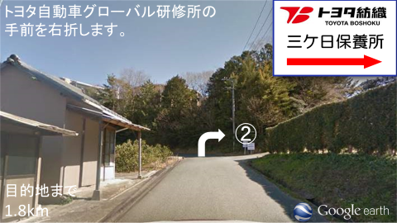
 | ④

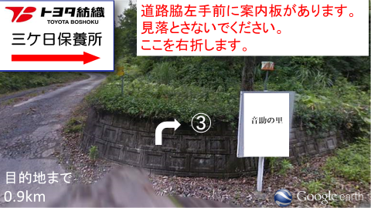
 | ⑤

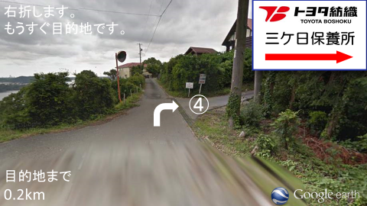
 | ⑥

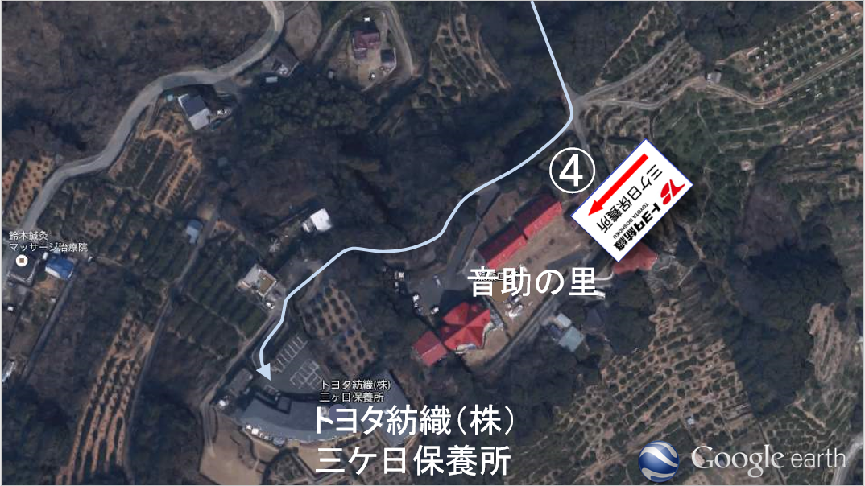
 | ⑦

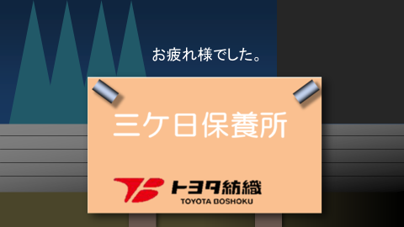
 | ⑧

申込書
三ヶ日保養所をご予約いただきありがとうございます。
お電話でのご予約が済みましたら、申込書のご提出をお願いいたします。
【申請方法①】イントラマートへ自身のIDでログインできる方
①申込書を電子申請(イントラマート)でご提出をお願いいたします。
②内容を確認しましたら、イントラマートにて返信いたします。そして、受付完了といたします。
③提出していただいた申込書は控えとして印刷または画像(スマホ)にてお手元にお願いいたします。
※申込書兼利用券+補足案内を社内便で送付するのは廃止いたしました。
【申請方法②】イントラマートへ自身のIDでログインできない方
①申込書をFAXでご提出をお願いいたします。(内線：819-1919、外線：0565-74-1919)
②内容を確認しましたら連絡先に受付完了のご連絡をいたします。
③提出していただいた申込書は控えとして印刷または画像(スマホ)にてお手元にお願いいたします。
※申込書兼利用券+補足案内を社内便で送付するのは廃止いたしました。
よろしくお願いいたします。

１枚目と２枚目をご提出お願いいたします。

三ケ日保養所 利用申込書 兼 利用券① 2026/4/1～2026/9/30
★太枠内のみご記入のうえ10日前迄にTBｺｰﾎﾟﾚｰﾄｻｰﾋﾞｽへご提出ください。
会社名 |  |  |  |  |  |  |  | 氏名 |  |  |  |  |  |  |  |  |  |  | （フリガナ）
拠点 |  |  |  |  |  |  |  | 所属 |  |  |  |  |  |  |  |  |  |  | 支払い方法 |  |  |  |  | 現金（現地支払い）
/
内線 |  |  |  |  |  |  |  | 携帯№ |  |  |  |  |  |  |  |  |  |  | 利用形態 |  |  |  |  | 家族慰安・懇親会・親睦・研修
利用期間 |  |  | 2026-04-01 |  | (火) |  | ～ |  |  |  | 2026-04-02 |  |  |  |  | (水) |  |  | ※宿泊 16：00～翌10：00 ( 門限 22：00 )
※23：00まで利用可能
※23：00まで利用可能
※23：00まで利用可能
※23：00まで利用可能
：
※23：00まで利用可能
：
：
：
：
※23：00まで利用可能
※23：00まで利用可能
※23：00まで利用可能
※23：00まで利用可能
※23：00まで利用可能
※23：00まで利用可能
チェックイン、チェックアウト時間 |  |  |  |  |  |  | 夕食希望時間 |  |  |  |  |  |  |  |  | 研修室利用時間 |  |  |  |  |  |  |  |  |  | ～
チェックイン(16:00～) |  |  |  |  |  |  | 1.5時間制
チェックアウト(～10:00) |  |  |  |  |  |  | （夕食開始時間）18:00/18:30
/
/
/
/
：
：
：
：
/
/
/
/
：
：
：
ようこそ！
三ヶ日保養所へ
施 設 利 用 料
 |  |  |  |  |  |  |  |  |  |  |  | 共同保養所 |  | 宿泊料金 |  | 大人（中学以上） |  |  |  |  |  |  | 名 | 0 |  | 円 | 娯楽施設(無料)
 |  |  |  |  |  |  |  |  |  |  |  |  |  |  |  | 2,750 |  |  |  | 円 |  |  |  |  |  |  | 麻雀
 |  |  |  |  |  |  |  |  |  |  |  |  |  |  |  | 小人（小学生） |  |  |  |  |  |  | 名 | 0 |  | 円 |  |  |  |  |  | 台
 |  |  |  |  |  |  |  |  |  |  |  |  |  |  |  | 1,100 |  |  |  | 円 |  |  |  |  |  |  | カラオケ(1.5H)
 |  |  |  |  |  |  |  |  |  |  |  |  |  |  |  | 幼児（小学生未満） |  |  |  |  |  |  | 名 |  |  | 円 | チェックイン時に予約
 |  |  |  |  |  |  |  |  |  |  |  |  |  |  |  | 無 料 |  |  |  |  |  |  |  |  |  |  | ①利用料（小計)
合 計 人 数 |  |  |  |  |  |  | 大 人 |  | 0 | 名 | ・ |  | 小 人 |  | 0 |  | 名 | ・ |  | 幼 児 |  | 0 |  | 名 |  |  | 0 |  |  |  |  | 円

食 事 代 ＆ 飲 料 代
※鍋・週末限定メニューのご注文は2人前から承ります。（表示価格は、1人前の価格となっております。）
夕 食 |  | 懐石 |  | 雅（料理長おまかせ） |  | 4,500 |  | 円 |  | 食 | 0 |  |  | 円 | 一 品 料 理 |  | 刺身7点盛り （3人前） |  |  |  |  |  |  | 3,000 | 円 |  |  | 食 | 0 |  |  | 円
 |  |  |  | 桔梗 |  | 3,000 |  | 円 |  | 食 | 0 |  |  | 円 |  |  | うなぎの蒲焼き（浜松産・一匹分） |  |  |  |  |  |  | 2,500 | 円 |  |  | 食 | 0 |  |  | 円
 |  |  |  | ※仕入れ等 状況により内容が変更となる場合がございます。 |  |  |  |  |  |  |  |  |  |  |  |  | 鶏唐揚げ |  |  |  |  |  |  | 700 | 円 |  |  | 食 | 0 |  |  | 円
 |  | うな重(浜松産) |  |  |  | 3,000 |  | 円 |  | 食 | 0 |  |  | 円 |  |  | ハムとチーズのカツレツ（2個） |  |  |  |  |  |  | 500 | 円 |  |  | 食 | 0 |  |  | 円
 |  | 牛しゃぶしゃぶ |  |  |  | 3,500 |  | 円 |  | 食 | 0 |  |  | 円 |  |  | 焼き鳥（3本） |  |  |  |  |  |  | 500 | 円 |  |  | 食 | 0 |  |  | 円
 |  | ※2人前から |  |  |  |  |  |  |  |  |  |  |  |  |  |  | 茶碗蒸し |  |  |  |  |  |  | 250 | 円 |  |  | 食 | 0 |  |  | 円
 |  | 牛すき焼き |  |  |  | 3,500 |  | 円 |  | 食 | 0 |  |  | 円 |  |  | 生ハムサラダ |  |  |  |  |  |  | 500 | 円 |  |  | 食 | 0 |  |  | 円
 |  | ※2人前から |  |  |  |  |  |  |  |  |  |  |  |  |  |  | 冷奴 |  |  |  |  |  |  | 300 | 円 |  |  | 食 | 0 |  |  | 円
 |  | お子様御膳(小学生以上) |  |  |  | 1,650 |  | 円 |  | 食 | 0 |  |  | 円 |  |  | 枝豆 |  |  |  |  |  |  | 300 | 円 |  |  | 食 | 0 |  |  | 円
 |  | お子様セット(ジュース付) |  |  |  | 750 |  | 円 |  | 食 | 0 |  |  | 円 |  |  | 板わさ |  |  |  |  |  |  | 300 | 円 |  |  | 食 | 0 |  |  | 円
(注1)
(注1)
(注1)
(注1)
(注1)
(注1)
(注1)
 |  | 【週末限定メニュー※金・土・日のみ】 |  |  |  |  |  |  |  |  |  |  |  |  |  |  | ご飯※鍋・懐石には1膳付いてます |  |  |  |  |  |  | 120 | 円 |  |  | 食 | 0 |  |  | 円
(注1)
(注1)
(注1)
(注1)
(注1)
(注1)
(注1)
(注1)
(注1)
(注1)
(注1)
(注1)
(注1)
(注1)
(注1)
(注1)
(注1)
(注1)
(注1)
(注1)
(注1)
(注1)
(注1)
(注1)
(注1)
(注1)
(注1)
(注1)
(注1)
(注1)
(注1)
(注1)
(注1)
(注1)
(注1)
(注1)
(注1)
 |  |  |  |  |  |  |  |  |  |  |  |  |  |  |  |  | 味噌汁 |  |  |  |  |  |  | 120 | 円 |  |  | 食 | 0 |  |  | 円
 |  | 寿司御膳 |  |  |  | 3,000 |  | 円 |  | 食 | 0 |  |  | 円 |  |  | 追加用・牛しゃぶ肉 |  |  |  |  |  |  | 1,500 | 円 |  |  | 食 | 0 |  |  | 円
 |  | 海鮮丼御膳 |  |  |  | 3,000 |  | 円 |  | 食 | 0 |  |  | 円 |  |  | 追加用・牛すき肉 |  |  |  |  |  |  | 1,500 | 円 |  |  | 食 | 0 |  |  | 円
 |  | ※寿司・海鮮丼御膳は、天ぷら・小鉢・茶碗蒸し・赤だし付 |  |  |  |  |  |  |  |  |  |  |  |  |  |  | みかんシャーベット |  |  |  |  |  |  | 300 | 円 |  |  | 食 | 0 |  |  | 円
 |  | うなぎの棒寿司 ※赤だし付 |  |  |  | 2,500 |  | 円 |  | 食 | 0 |  |  | 円 |  |  |  |  |  |  |  |  |  |  |  |  |  |  | 0
(注1)
(注1)
(注1)
(注1)
 |  |  |  |  |  |  |  |  |  |  |  |  |  |  |  |  | ※飲料（ビール・ジュース等）20本以上ご注文の際は備考にご記入ください。
朝食 |  | 和定食 |  |  |  | 660 |  |  |  |  | 0
 |  | ※4才以上のお子様から有料 |  |  |  |  |  | 円 |  | 食 |  |  |  | 円 |  |  | ポットコーヒー（研修用） ※約20人分/レストランにてお渡し |  |  |  |  |  |  | 1,080 | 円 |  |  | 本 | 0 |  |  | 円
(注1)
(注1)
 |  | ※３才以下のお子様無料(食数のみ記入） |  |  |  |  |  |  |  | 食
備 考 |  |  |  |  |  |  |  |  |  |  |  |  |  |  |  |  | 【お渡し時間を記入してください】 |  |  |  |  |  |  |  |  |  |  | 時 |  |  | 分

 |  |  |  |  |  |  |  |  |  |  |  |  |  |  |  | ※税込み価格で表示しております。 |  |  |  |  |  |  |  |  |  | ②食 事 代 （小計）
 |  |  |  |  |  |  |  |  |  |  |  |  |  |  |  | ※ポットコーヒー…８％(軽) |  |  |  |  |  |  |  |  |  | 0 |  |  |  |  |  | 円
 |  |  |  |  |  |  |  |  |  |  |  |  |  |  |  | ※ポットコーヒー以外…１０％

 | TBコーポレートサービス 記入欄
 | 新館 |  | 230 ・ 222 ・ 223 ・ 225 ・ 226 |  |  |  |  |  |  |  |  |  |  |  |  |  | 申込書受領日 |  |  |  |  |  |  |  |  | ①+② 合計
 | 旧館 |  | 201 ・ 202 ・ 203 ・ 205 ・ 206 |  |  |  |  |  |  |  |  |  |  |  |  |  |  |  |  |  |  |  |  |  |  | 0 |  |  |  |  |  | 円
 |  |  | 207 ・ 208 ・ 210 ・ 211+212

三ケ日保養所 利用申込書 兼 利用券②
※宿泊台帳となる為、枠内はすべてご記入をお願い致します。

 | 利 用 者 名 簿 |  | № | 氏名 |  |  |  | 従業員№ |  |  | 続柄 |  |  | 年齢 |  | № | 氏名 |  |  |  |  |  |  | 従業員№ |  |  | 続柄 |  |  | 年齢
 |  |  | 1 |  |  |  | 男 |  |  |  |  |  |  |  |  | 16 |  |  |  |  |  |  | 男
 |  |  |  |  |  |  | 女 |  |  |  |  |  |  |  |  |  |  |  |  |  |  |  | 女
 |  |  | 2 |  |  |  | 男 |  |  |  |  |  |  |  |  | 17 |  |  |  |  |  |  | 男
 |  |  |  |  |  |  | 女 |  |  |  |  |  |  |  |  |  |  |  |  |  |  |  | 女
 |  |  | 3 |  |  |  | 男 |  |  |  |  |  |  |  |  | 18 |  |  |  |  |  |  | 男
 |  |  |  |  |  |  | 女 |  |  |  |  |  |  |  |  |  |  |  |  |  |  |  | 女
 |  |  | 4 |  |  |  | 男 |  |  |  |  |  |  |  |  | 19 |  |  |  |  |  |  | 男
 |  |  |  |  |  |  | 女 |  |  |  |  |  |  |  |  |  |  |  |  |  |  |  | 女
 |  |  | 5 |  |  |  | 男 |  |  |  |  |  |  |  |  | 20 |  |  |  |  |  |  | 男
 |  |  |  |  |  |  | 女 |  |  |  |  |  |  |  |  |  |  |  |  |  |  |  | 女
 |  |  | 6 |  |  |  | 男 |  |  |  |  |  |  |  |  | 21 |  |  |  |  |  |  | 男
 |  |  |  |  |  |  | 女 |  |  |  |  |  |  |  |  |  |  |  |  |  |  |  | 女
 |  |  | 7 |  |  |  | 男 |  |  |  |  |  |  |  |  | 22 |  |  |  |  |  |  | 男
 |  |  |  |  |  |  | 女 |  |  |  |  |  |  |  |  |  |  |  |  |  |  |  | 女
 |  |  | 8 |  |  |  | 男 |  |  |  |  |  |  |  |  | 23 |  |  |  |  |  |  | 男
 |  |  |  |  |  |  | 女 |  |  |  |  |  |  |  |  |  |  |  |  |  |  |  | 女
 |  |  | 9 |  |  |  | 男 |  |  |  |  |  |  |  |  | 24 |  |  |  |  |  |  | 男
 |  |  |  |  |  |  | 女 |  |  |  |  |  |  |  |  |  |  |  |  |  |  |  | 女
 |  |  | 10 |  |  |  | 男 |  |  |  |  |  |  |  |  | 25 |  |  |  |  |  |  | 男
 |  |  |  |  |  |  | 女 |  |  |  |  |  |  |  |  |  |  |  |  |  |  |  | 女
 |  |  | 11 |  |  |  | 男 |  |  |  |  |  |  |  |  | 26 |  |  |  |  |  |  | 男
 |  |  |  |  |  |  | 女 |  |  |  |  |  |  |  |  |  |  |  |  |  |  |  | 女
 |  |  | 12 |  |  |  | 男 |  |  |  |  |  |  |  |  | 27 |  |  |  |  |  |  | 男
 |  |  |  |  |  |  | 女 |  |  |  |  |  |  |  |  |  |  |  |  |  |  |  | 女
 |  |  | 13 |  |  |  | 男 |  |  |  |  |  |  |  |  | 28 |  |  |  |  |  |  | 男
 |  |  |  |  |  |  | 女 |  |  |  |  |  |  |  |  |  |  |  |  |  |  |  | 女
 |  |  | 14 |  |  |  | 男 |  |  |  |  |  |  |  |  | 29 |  |  |  |  |  |  | 男
 |  |  |  |  |  |  | 女 |  |  |  |  |  |  |  |  |  |  |  |  |  |  |  | 女
 |  |  | 15 |  |  |  | 男 |  |  |  |  |  |  |  |  | 30 |  |  |  |  |  |  | 男
 |  |  |  |  |  |  | 女 |  |  |  |  |  |  |  |  |  |  |  |  |  |  |  | 女
【個人情報の保護について】この情報は保養所事業のみに使用し、その目的以外に使用いたしません。
※申込書兼利用券①、②をセットでご提出ください。
 | 注1）OB会員の方は、従業員№欄に『OB』とご記入下さい。
 | 注2）続柄は、ご家族利用の方のみご記入ください。
 | 注3）本人（社員・OB）から見た家族とは・・・配偶者（妻または夫）・直系尊属（父・母・祖父・祖母）・直系卑属（子･孫）直系卑属の配偶者（子の妻または夫）・配偶者の直系尊属（妻または夫の父・母・祖母・祖父）または、同居の兄弟姉妹（同居していない場合：親戚扱い)のことです。

 | 《三ケ日保養所ご利用にあたってのお願い》
① |  | 素泊まり不可 ※朝食もしくは夕食をご利用ください。
② |  | 提供する料理の安全性を確保するため、飲食の持ち込みは禁止します。
③ |  | 使用後のお布団は、シーツ・枕カバーをはずし、それぞれを部屋の隅にまとめておいてください。
④ |  | 利用料は朝食時にお支払ください。（請求書の方除く）
⑤ |  | 朝食は7：00～9：00、夕食は18：00～20：00の間の1.5時間制です。
⑥ |  | 門限は22：00です。厳守でお願いします。
⑦ |  | 研修・会議以外の利用は、全て現金にてお支払をお願い致します。
⑧ |  | 23：00以降は、お静かに願います。 |  |  |  |  |  |  |  |  |  |  |  |  |  |  |  |  |  |  | 【問合せ先】
⑨ |  | 滞在中は、管理人の指示に従ってください。 |  |  |  |  |  |  |  |  |  |  |  |  |  |  |  |  |  |  | TBコーポレートサービス株式会社
⑩ |  | 保養所へのペット連れ込みは、禁止致します。 |  |  |  |  |  |  |  |  |  |  |  |  |  |  |  |  |  |  | 〒473-0902
⑪ |  | 食物アレルギーの対応については、業務の制約上、他のメニューと周一の厨房にて調理する為、加工または調理過程、厨房及び機器の洗浄過程においてアレルゲン物質が混入、または残留することがある場合もございます。※メニューのアレルギー対応については、事前にご連絡をお願いします。 |  |  |  |  |  |  |  |  |  |  |  |  |  |  |  |  |  |  | 愛知県豊田市大林町8丁目54番地
 |  |  |  |  |  |  |  |  |  |  |  |  |  |  |  |  |  |  |  |  | 外線TEL 0565-74-1187
 |  |  |  |  |  |  |  |  |  |  |  |  |  |  |  |  |  |  |  |  | 外線FAX 0565-74-1919
 |  |  |  |  |  |  |  |  |  |  |  |  |  |  |  |  |  |  |  |  | 内線TEL 819-1011
 |  |  |  |  |  |  |  |  |  |  |  |  |  |  |  |  |  |  |  |  | 内線FAX 819-1919

